歩兵
歩兵

 | 歩兵 |  |  | 強化後

 |  |  |  | (仮)

旗と服の色は
自軍の位置によって
変更される。
色の種類は
赤と青の二種類。

 | ステータス情報

 | 強化前
 | 体力 | ー＞ | 4
 | 攻撃力 | ー＞ | 1
 | 攻撃範囲 | ー＞ | １マス
 | 召喚時のAP消費量 | ー＞ | ２AP
 | 移動時のAP消費量 | ー＞ | １AP
 | 強化時の資材消費量 | ー＞ | ６資源
 | 強化後
 | 体力 | ー＞ | 4
 | 攻撃力 | ー＞ | 2
 | 攻撃範囲 | ー＞ | １マス
 | 召喚時のAP消費量 | ー＞ | ２AP
 | 移動時のAP消費量 | ー＞ | １AP

 | 歩兵情報

 | 唯一資源を回収できるが、 城を攻撃することができない。

 | 近距離戦が得意。

 | 弓兵に遠距離で狙われると手も足も出ない。

 | 資源を消費することによって 強化することができる。

弓兵
弓兵

 | 弓兵 |  |  | 強化後

 |  |  |  | (仮)

旗とグローブの色は
自軍の位置によって
変更される。
色の種類は
赤と青の二種類。

 | ステータス情報

 | 強化前
 | 体力 | ー＞ | 3
 | 攻撃力 | ー＞ | 2
 | 攻撃範囲 | ー＞ | ２～１マス
 | 召喚時のAP消費量 | ー＞ | ６AP
 | 移動時のAP消費量 | ー＞ | ２AP
 | 強化時の資源消費量 | ー＞ | ８資源
 | 強化後
 | 体力 | ー＞ | 3
 | 攻撃力 | ー＞ | 2
 | 攻撃範囲 | ー＞ | ３～１マス
 | 召喚時のAP消費量 | ー＞ | ６AP
 | 移動時のAP消費量 | ー＞ | ２AP

 | 弓兵情報

 | 遠距離からの攻撃が得意。

 | 歩兵には遠距離で勝てるが、 カタパルトの超遠距離からはかなわない。

 | 資源を消費することによって 強化することができる。

カタパルト
カタパルト

 | カタパルト


旗の色は
自軍の位置によって
変更される。
色の種類は
赤と青の二種類。

 | ステータス情報

 | 体力 | ー＞ | 7
 | 攻撃力 | ー＞ | 5
 | 攻撃範囲 | ー＞ | ４～２マス
 | 召喚時のAP消費量 | ー＞ | １０AP
 | 召喚時の資源消費量 | ー＞ | １０資源
 | 移動時のAP消費量 | ー＞ | １AP

 | カタパルト情報

 | 弓兵でも届かないような超遠距離戦が得意。

 | 歩兵に近寄られてしまうと 攻撃手段を失う。

 | 召喚するためにはAPと一緒に資源を消費する。

ターンの切り替わり
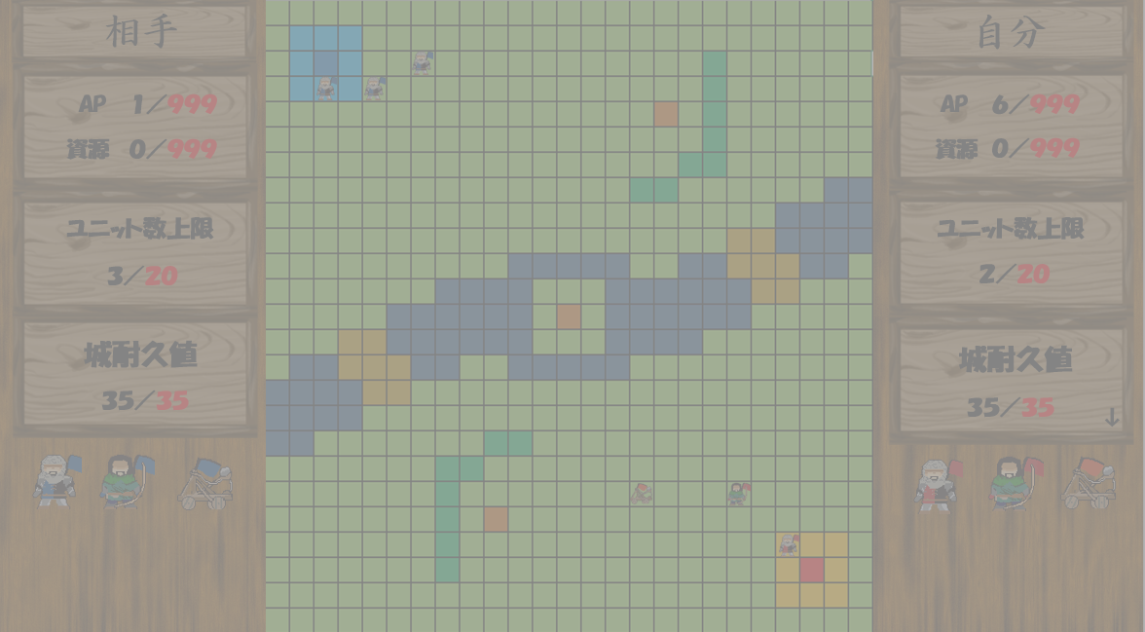
ターンの切り替わり

 | ターン終了用ボタン

任意のタイミングでボタンを押すことによって、
相手にターンを
渡すことができる。

 | PvP

 | 自分のターン

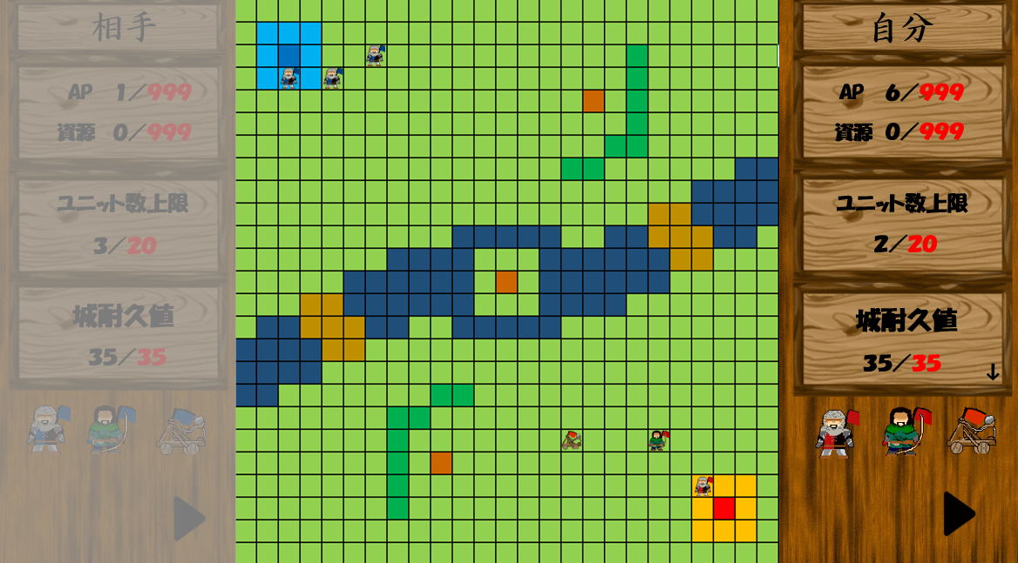

 | 相手のターン

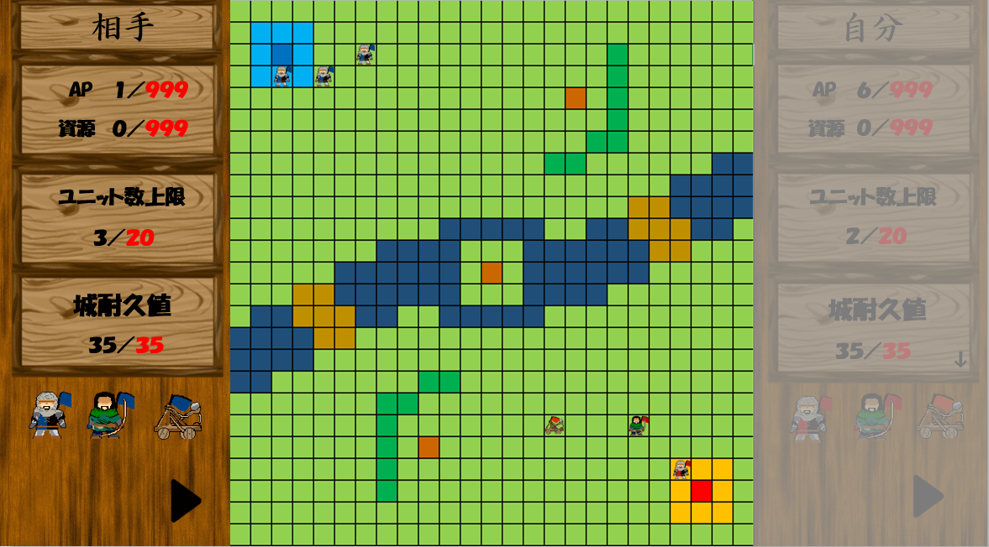

 | PvE

 | 自分のターン

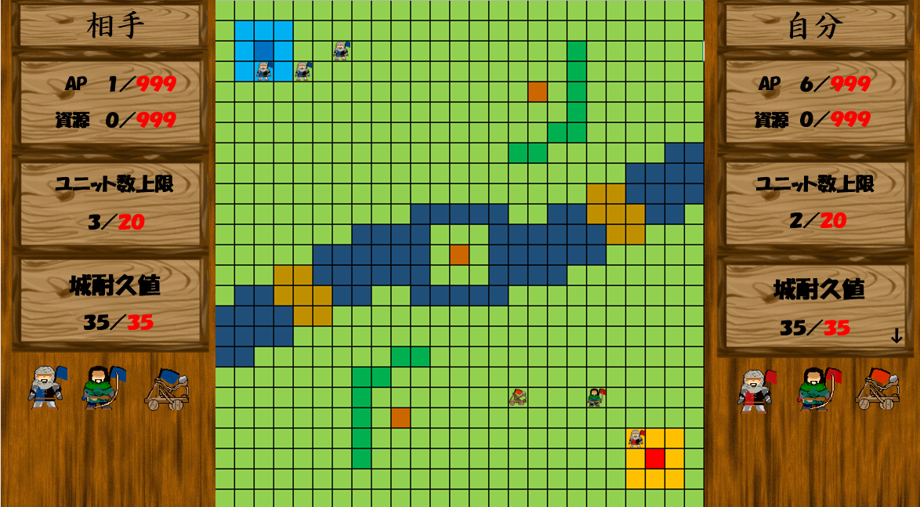

 | 相手のターン

マスの情報
マスの情報

 | 草 |  | 森 |  | 水

 |  | 障害物も何もない、 ただの草道。 特に障害もなくユニットを 動かすことができる。 |  | 木々が成長しすぎて 誰も通ることができない。 ユニットも森に侵入することはできない。 |  | 一応足は付くが 腰くらいまでの深さはある。 ユニットが侵入すると AP使用量が1増える。

 | 資源(回収前) |  | 資源(回収後)

 |  | 誰かが採った後の資源が 残されている。 歩兵が近くでクリックすると 資源が回収できる。 |  | 資源を採っている最中。 歩兵が資源を回収した後に このイラストが出る。

 | 城(PLAYER1) |  | 城(PLAYER2)

 |  | PLAYER1の自陣地。 この城を守り切ると PLAYER1の勝利。 |  | PLAYER2の自陣地。 この城を守り切ると PLAYER2の勝利。

CPUの動き
CPUの動き

ターン開始

ユニットがいるか確認
NO
ユニット召喚
YES

ユニットが攻撃できるか確認
APがあるか確認
NO
NO
ユニットの行動終了
YES
YES
ユニットを召喚

攻撃する対象があるか
確認
NO
ユニットの行動終了
ユニットを行動させる
CPUの行動を選択
NO
YES

YES
攻撃をする

ターン終了

ユニットの行動を選択

移動
強化
攻撃

「APがあるか確認」に戻る
攻撃する対処があるか
確認
NO
「APがあるか確認」に戻る

YES

攻撃をする
ユニットの行動終了

